タイトルフロー
モルモットホイーラン_仕様書_タイトル

仕様書：タイトルフロー

トップページ
 | タイトルフロー
タイトルフロー

タイトル画面①
タイトルリソース | 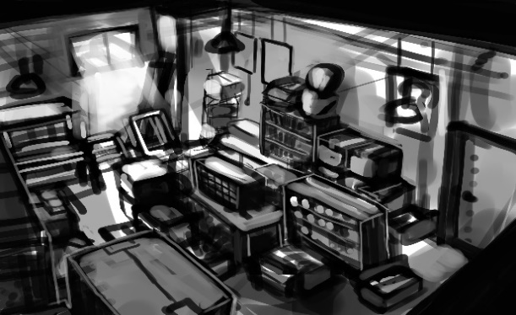   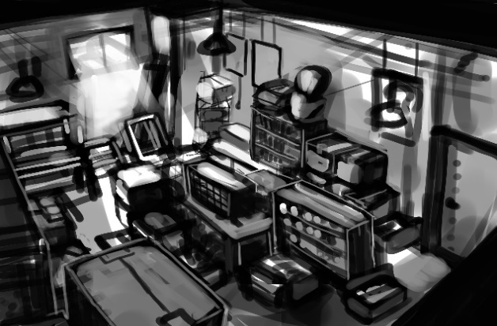

タイトルレイアウト

ゲームスタートボタンを押す
(ABXY十字キー)

ゲームデータの消去を選ぶ

ゲーム終了を選ぶ
タイトル画面②
タイトル画面③

いいえを選ぶ

タイトル画面⑤
いいえを選ぶ
はいを選ぶ

タイトル画面④



はいを選ぶ
3秒後に自動的に遷移

ゲームを終了する

ゲームスタートを選ぶ

FI・FO
FI・FO

タイトルに戻るを選ぶ

ステージセレクト画面

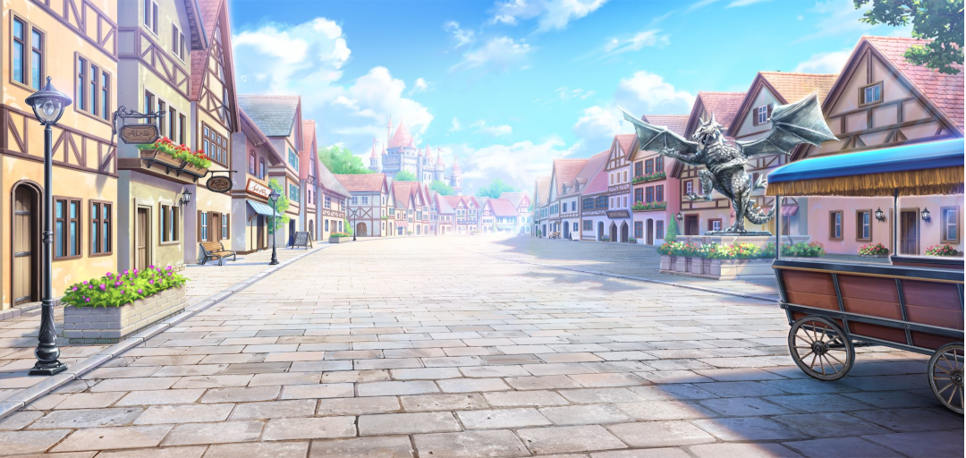
ステージ１
ステージ2
ステージ3
ステージ4
ステージ5
ステージ1

 | タイトルフローの詳細

 | シーン名 | イメージ概要 | 秒数(要調整) | 概要説明

 | ゲーム起動後、 ボタンを押下 |   | 1秒 | ゲーム起動後に「PUSH GAME START」の文字が表示され、ボタン押下後、文字が消える。 0.5秒経過後、「ゲーム開始」・「ゲームデータの消去」・「ゲーム終了」の文字が表示される。

 | ゲームデータの消去 |    | 3秒 | 「ゲームデータの消去」の項目を選択した後、文字が消えて、「本当にゲームデータを消去しますか？」・「はい」・「いいえ」の文字が表示する。「はい」を選択した場合は画面の右上に「ゲームデータを消去しました」と文字が表示され、３秒後に文字が消え、「ゲーム開始」・「ゲームデータの消去」・「ゲーム終了」の文字が表示する。「いいえ」を選択した場合はゲームデータは消えない。

 | ゲーム終了 |   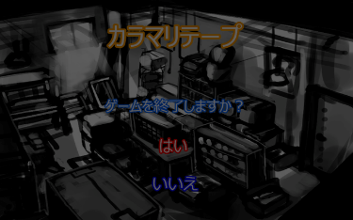 | 3秒 | 「ゲーム終了」の項目を選択した後、文字が消えて、「ゲーム終了しますか」・「はい」・「いいえ」の文字が表示する。「はい」を選択した場合、画面がフェードインして、3秒後にゲームが終了する。 「いいえ」を選択した場合はゲームを終了せず、「ゲーム開始」・「ゲームデータの消去」・「ゲーム終了」の文字が表示される。

 | ゲームスタート後 |  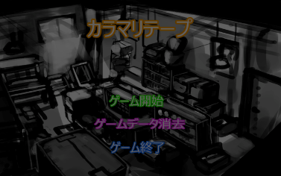 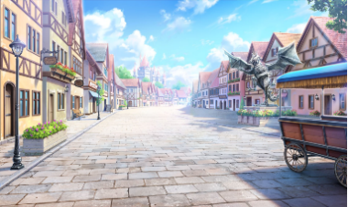 | 2秒

ステージ１
ステージ2
ステージ3
ステージ4
ステージ5
ステージ1

タイトルレイアウト
モルモットホイーラン_仕様書_タイトル

仕様書：タイトルレイアウト

トップページ
 | タイトルレイアウト
タイトルフロー

タイトルリソース
 | ①ゲームを起動した瞬間
タイトルレイアウト

 | リソースリスト |  | シーンの説明

 | 種類 | 使用リソース | ゲームを起動した瞬間はこのタイトルのイメージ ログや文字はシンプルにする仕様の予定。
 | 2D | タイトルロゴ
 |  | プッシュゲームスタートロゴ
 |  | ゲームに使われている背景 | レイアウトのイメージ

１９２０
 |  |  | 

１００
 | 3D | プレイヤー
１２０

５６０
８００
５６０
 | BGM | タイトル専用BGM

１０８０

９６

９６０

４００

 | ②ゲーム起動後、任意のボタンを押して、選択画面が表示した時

 | リソースリスト |  | シーンの説明

 | 種類 | 使用リソース | ボタン押下後、1秒後に「ゲームスタート」・「ゲームデータ消去」・「ゲーム終了」のロゴが表示する。 ボタン押下した後は「ボタン押下音」が鳴る。
 | 2D | タイトルロゴ
 |  | ゲームスタートロゴ
 |  | ゲームデータ消去ロゴ | レイアウトのイメージ
 |  | ゲーム終了ロゴ
 |  | ゲームに使われている背景 | 
１９２０

１００
 | 3D | プレイヤー
１２０

５６０
８００
５６０
 | SE | ボタン押下音
 |  | 項目移動音
 |  | キャンセルした時の音
４８０
１０８０
８０
６０
 | BGM | タイトル専用BGM

８０
６０
８０
５６０
１８０
４８０

 | ③「ゲームスタート」を選択した後、フェードアウトに移行して、「ステージセレクト画面」へ遷移する為の状態

 | リソースリスト |  | シーンの説明

 | 種類 | 使用リソース | 「ゲームスタート」選択後は画面全体が徐々に暗くなり、3秒後には真っ暗になる。 その後はステージセレクトシーンに遷移する。
 | 2D | タイトルロゴ
 |  | ゲームスタートロゴ
 |  | ゲームデータ消去ロゴ | レイアウトのイメージ
 |  | ゲーム終了ロゴ
１９２０
 |  | ゲームに使われている背景 | 
 |  | フェードアウトで使用する背景

１００

１２０
 | 3D | プレイヤー

５６０
８００
５６０
 | BGM | タイトル専用BGM
４８０
１０８０

８０
６０
８０

６０
８０
５６０

１８０
４８０

 | ④「ゲームデータ消去」を選択し、「ゲームデータ消去確認画面」が表示した時

 | リソースリスト |  | シーンの説明

 | 種類 | 使用リソース | 「ゲームデータ消去」選択後、「ゲームデータ消去確認ロゴ」・「はい」・「いいえ」のロゴが表示する。
 | 2D | タイトルロゴ
 |  | ゲームデータ消去確認ロゴ
 |  | はいのロゴ | レイアウトのイメージ
 |  | いいえのロゴ
１９２０
 |  | ゲームに使われている背景 | 

１００
 | 3D | プレイヤー
１２０

５６０
８００
５６０
 | SE | ボタン押下音
 |  | 項目移動音
８０
１０８０
９０
８２０
 | BGM | タイトル専用BGM
８０
６０

８０

１３５
１２０

 | ⑤ゲームデータの消去が完了した後のタイトル画面

 | リソースリスト |  | シーンの説明

 | 種類 | 使用リソース | 「はい」を選択後、画面右上に「ゲームデータ消去完了ロゴ」が表示され、3秒後にはロゴが消える。 ゲーム画面は「②ゲーム起動後、任意のボタンを押して、選択画面が表示した時」に切り替わる。
 | 2D | タイトルロゴ
 |  | ゲームスタートロゴ
 |  | ゲームデータ消去ロゴ | レイアウトのイメージ
 |  | ゲーム終了ロゴ
１９２０
 |  | ゲームデータ消去完了ロゴ | 
 |  | ゲームに使われている背景

１００
 | 3D | プレイヤー
１２０
７２０

５６０
８００
５６０
 | SE | ボタン押下音
 |  | 項目移動音

４８０
１０８０
８０
 | BGM | タイトル専用BGM
６０
８０

６０
８０
５６０

１８０
４８０

 | ⑥「ゲーム終了」を選択し、「ゲーム終了確認画面」が表示した時

 | リソースリスト |  | シーンの説明

 | 種類 | 使用リソース | 「ゲーム終了」選択後、「ゲーム終了確認ロゴ」・「はい」・「いいえ」のロゴが表示する。
 | 2D | タイトルロゴ
 |  | ゲーム終了確認ロゴ
 |  | はいのロゴ | レイアウトのイメージ
 |  | いいえのロゴ
１９２０
 |  | ゲームに使われている背景 | 

１００
 | 3D | プレイヤー
１２０

５６０
８００
５６０
 | SE | ボタン押下音
 |  | 項目移動音
８０
１０８０
９０
８２０
 | BGM | タイトル専用BGM
８０
６０

８０

１３５
１２０

 | ⑦ゲームが終了した際のフェードアウトのシーン

 | リソースリスト |  | シーンの説明

 | 種類 | 使用リソース | 「はい」を選択後、選択後は画面全体が徐々に暗くなり、3秒後には真っ暗になる。 ゲームが終了し、.exeが閉じる。
 | 2D | タイトルロゴ
 |  | ゲーム終了確認ロゴ
 |  | はいのロゴ | レイアウトのイメージ
 |  | いいえのロゴ
１９２０
 |  | ゲームに使われている背景 | 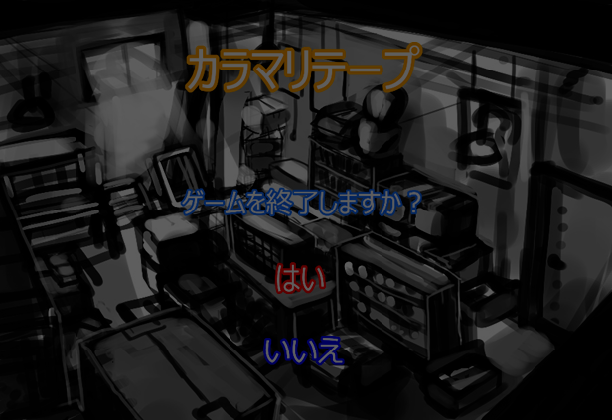
 |  | フェードアウトで使用する背景

１００

１２０
 | 3D | プレイヤー

５６０
８００
５６０
 | BGM | タイトル専用BGM

１０８０
８０

９０
８２０
８０

６０

８０
１２０
１３５

